表紙
第１９回 会津ドッジボール協会 会長杯
ドッジボール選手権大会

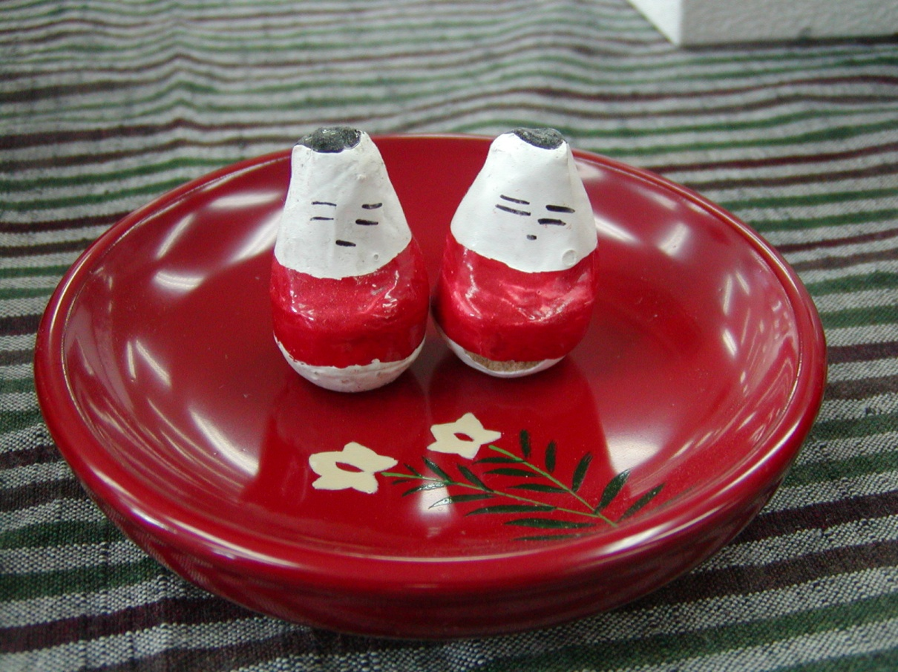
会津伝統の縁起物 起き上がり小法師

 | 日 時： | 令和元年６月２日（日）
 | 会 場： | あいづ総合体育館
 | 主 管： | 会津若松市ドッジボール協会
 |  | 会津美里町ドッジボール協会
 | 主 催： | 会津ドッジボール協会
 | 後 援： | 福島県ドッジボール協会
 |  | 会津若松市教育委員会
 |  | 福島民報社
 |  | 福島民友新聞社

座席表&割当練習
参加チーム座席表&割当練習時間

 | 【 最前列の席は応援用です。荷物を置かないで、空けておいて下さい】

 |  |  |  |  |  |  |  |  |  |  |  |  |  |  |  | 西

階段 （非常口） |  |  |  |  |  |  |  |  |  |  |  |  |  |  |  |  |  |  |  |  |  |  |  |  |  |  | 階段 （非常口）

 |  |  |  |  |  |  | 4
 |  |  |  |  |  |  | 3 | いいの |  |  |  | ＷＡＮＯ |  |  |  |  |  |  | ＧＡＣＫＹ’Ｓ
 |  |  |  |  |  |  | 2
 |  |  |  |  |  |  | 1
 |  |  |  |  |  | 1 |  |  | 5 |  | 10 |  |  |  | 15 |  |  | 20 |  | 25 |  | 30
退場口
退場口
 |  | 4 | 3 | 2 | 1 |  |  |  |  |  |  |  |  |  |  |  |  |  |  |  |  |  | 1 | 2 | 3 | 4
 |  |  |  |  |  |  |  |  |  |  |  |  | 西コート |  |  |  |  |  |  |  |  |  |  | BSK

 |  |  |  |  |  | 5
階段 （非常口） |  |  |  |  |  |  |  |  |  | 時間帯 |  |  |  | チーム
 |  |  | 鳥川
 |  |  |  |  |  |  |  |  |  | 7:15～7:30 |  |  |  | Ａｏｉトップガン

 |  |  |  |  |  | 10

 |  |  |  |  |  |  |  |  |  | 7:30～7:45 |  |  |  | Ｓ．Ｎ．Ｄ．Ｃ ＧＡＣＫＹ’Ｓ 須賀川ブルーインパルス |  |  |  |  |  |  |  |  |  | 城西

 |  |  |  |  |  | 15
 |  |  |  |  |  |  |  |  |  | 7:45～8:00 |  |  |  | 鳥川ライジングファルコン いいのフェニックス ＷＡＮＯドリームズ
 |  |  | マキサウス

入場口
 |  |  |  |  |  |  |  |  |  |  |  |  |  |  |  |  |  |  |  |  |  |  |  | 新鶴
 |  |  |  |  |  | 20 |  |  |  | 8:00～8:15 |  |  |  | 原小ファイターズ Ｐｃｈａｎｓ

 |  |  |  |  |  | 25

南 |  |  | 原小 |  |  |  |  |  | 選手待機場所 |  |  |  |  |  |  |  |  |  |  |  |  |  |  | Ａｏｉ |  |  |  | 北

 |  |  |  |  |  | 30

入場口
 |  |  |  |  |  | 35 |  |  |  |  |  |  | 東コート

 |  |  | Ｐｃｈａｎｓ |  |  |  |  |  |  |  |  |  |  |  |  |  |  |  |  |  |  |  |  | 永盛
 |  |  |  |  |  |  |  |  |  | 時間帯 |  |  |  | チーム

 |  |  |  |  |  | 40 |  |  |  | 7:15～7:30 |  |  |  | 新鶴ファイターズ 城西レッドウイングス

階段 （非常口）
 |  |  |  |  |  |  |  |  |  | 7:30～7:45 |  |  |  | ブルースターキング 永盛ミュートス・キッズ
 |  |  |  |  |  | 45

 |  |  | 館 |  |  |  |  |  |  |  |  |  |  |  |  |  |  |  |  |  |  |  |  | ブルイン
 |  |  |  |  |  |  |  |  |  | 7:45～8:00 |  |  |  | 白二ビクトリー 須賀川ゴジラキッズＤＢＣ

退場口
退場口
 |  |  |  |  |  | 50

 |  |  |  |  |  |  |  |  |  | 8:00～8:15 |  |  |  | マキサウスダイナミックス 館ジャングルー

 |  |  |  |  |  | 54

階段 （非常口） | エレベーター |  |  |  |  |  | 1 |  |  |  |  |  |  |  |  |  |  |  |  |  |  |  |  |  |  |  | 階段 （非常口）
 |  |  |  |  |  |  | 2 | ゴジラ |  |  |  |  |  |  |  |  |  |  |  |  | 白二
 |  |  |  |  |  |  | 3
 |  |  |  |  |  |  | 4

 |  |  |  |  |  |  |  |  |  |  |  |  |  |  |  |  | 東

